ROUBO EM COMERCIO
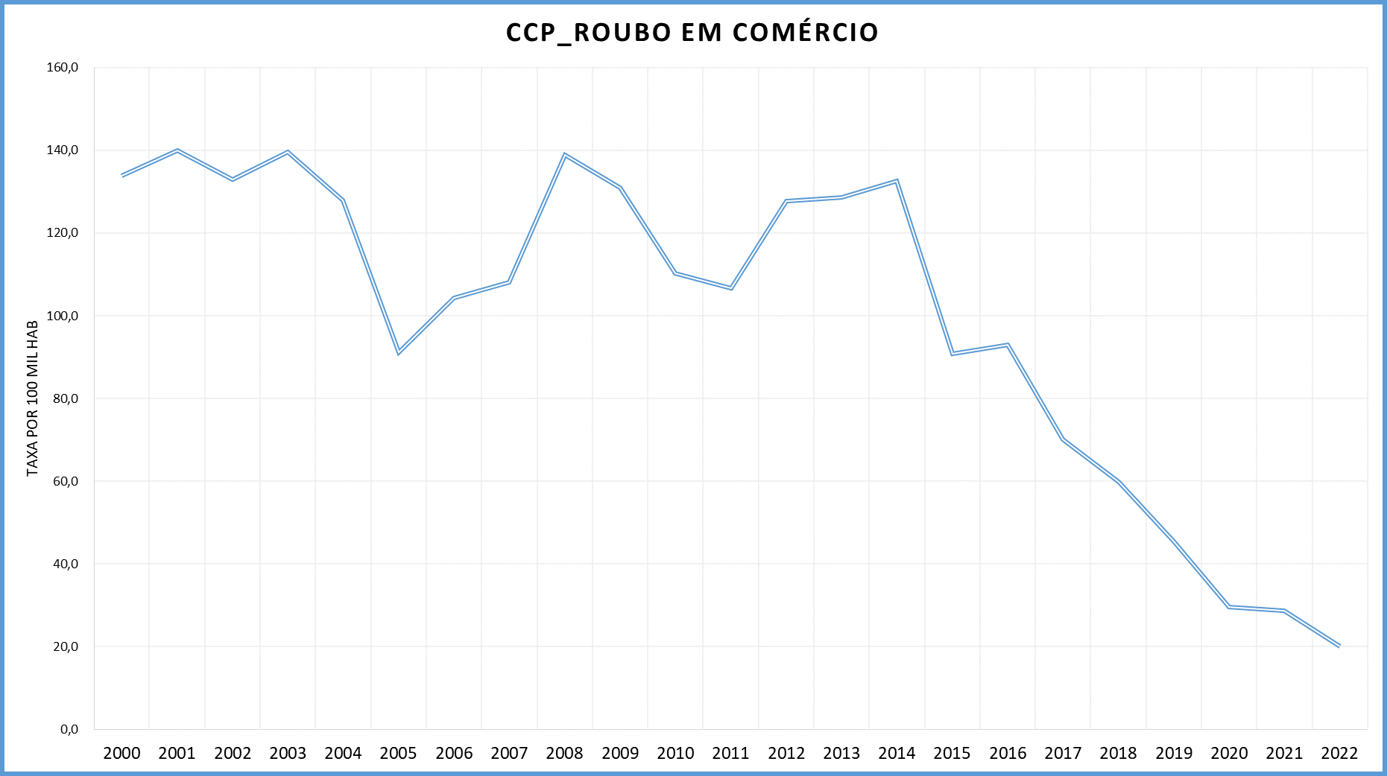
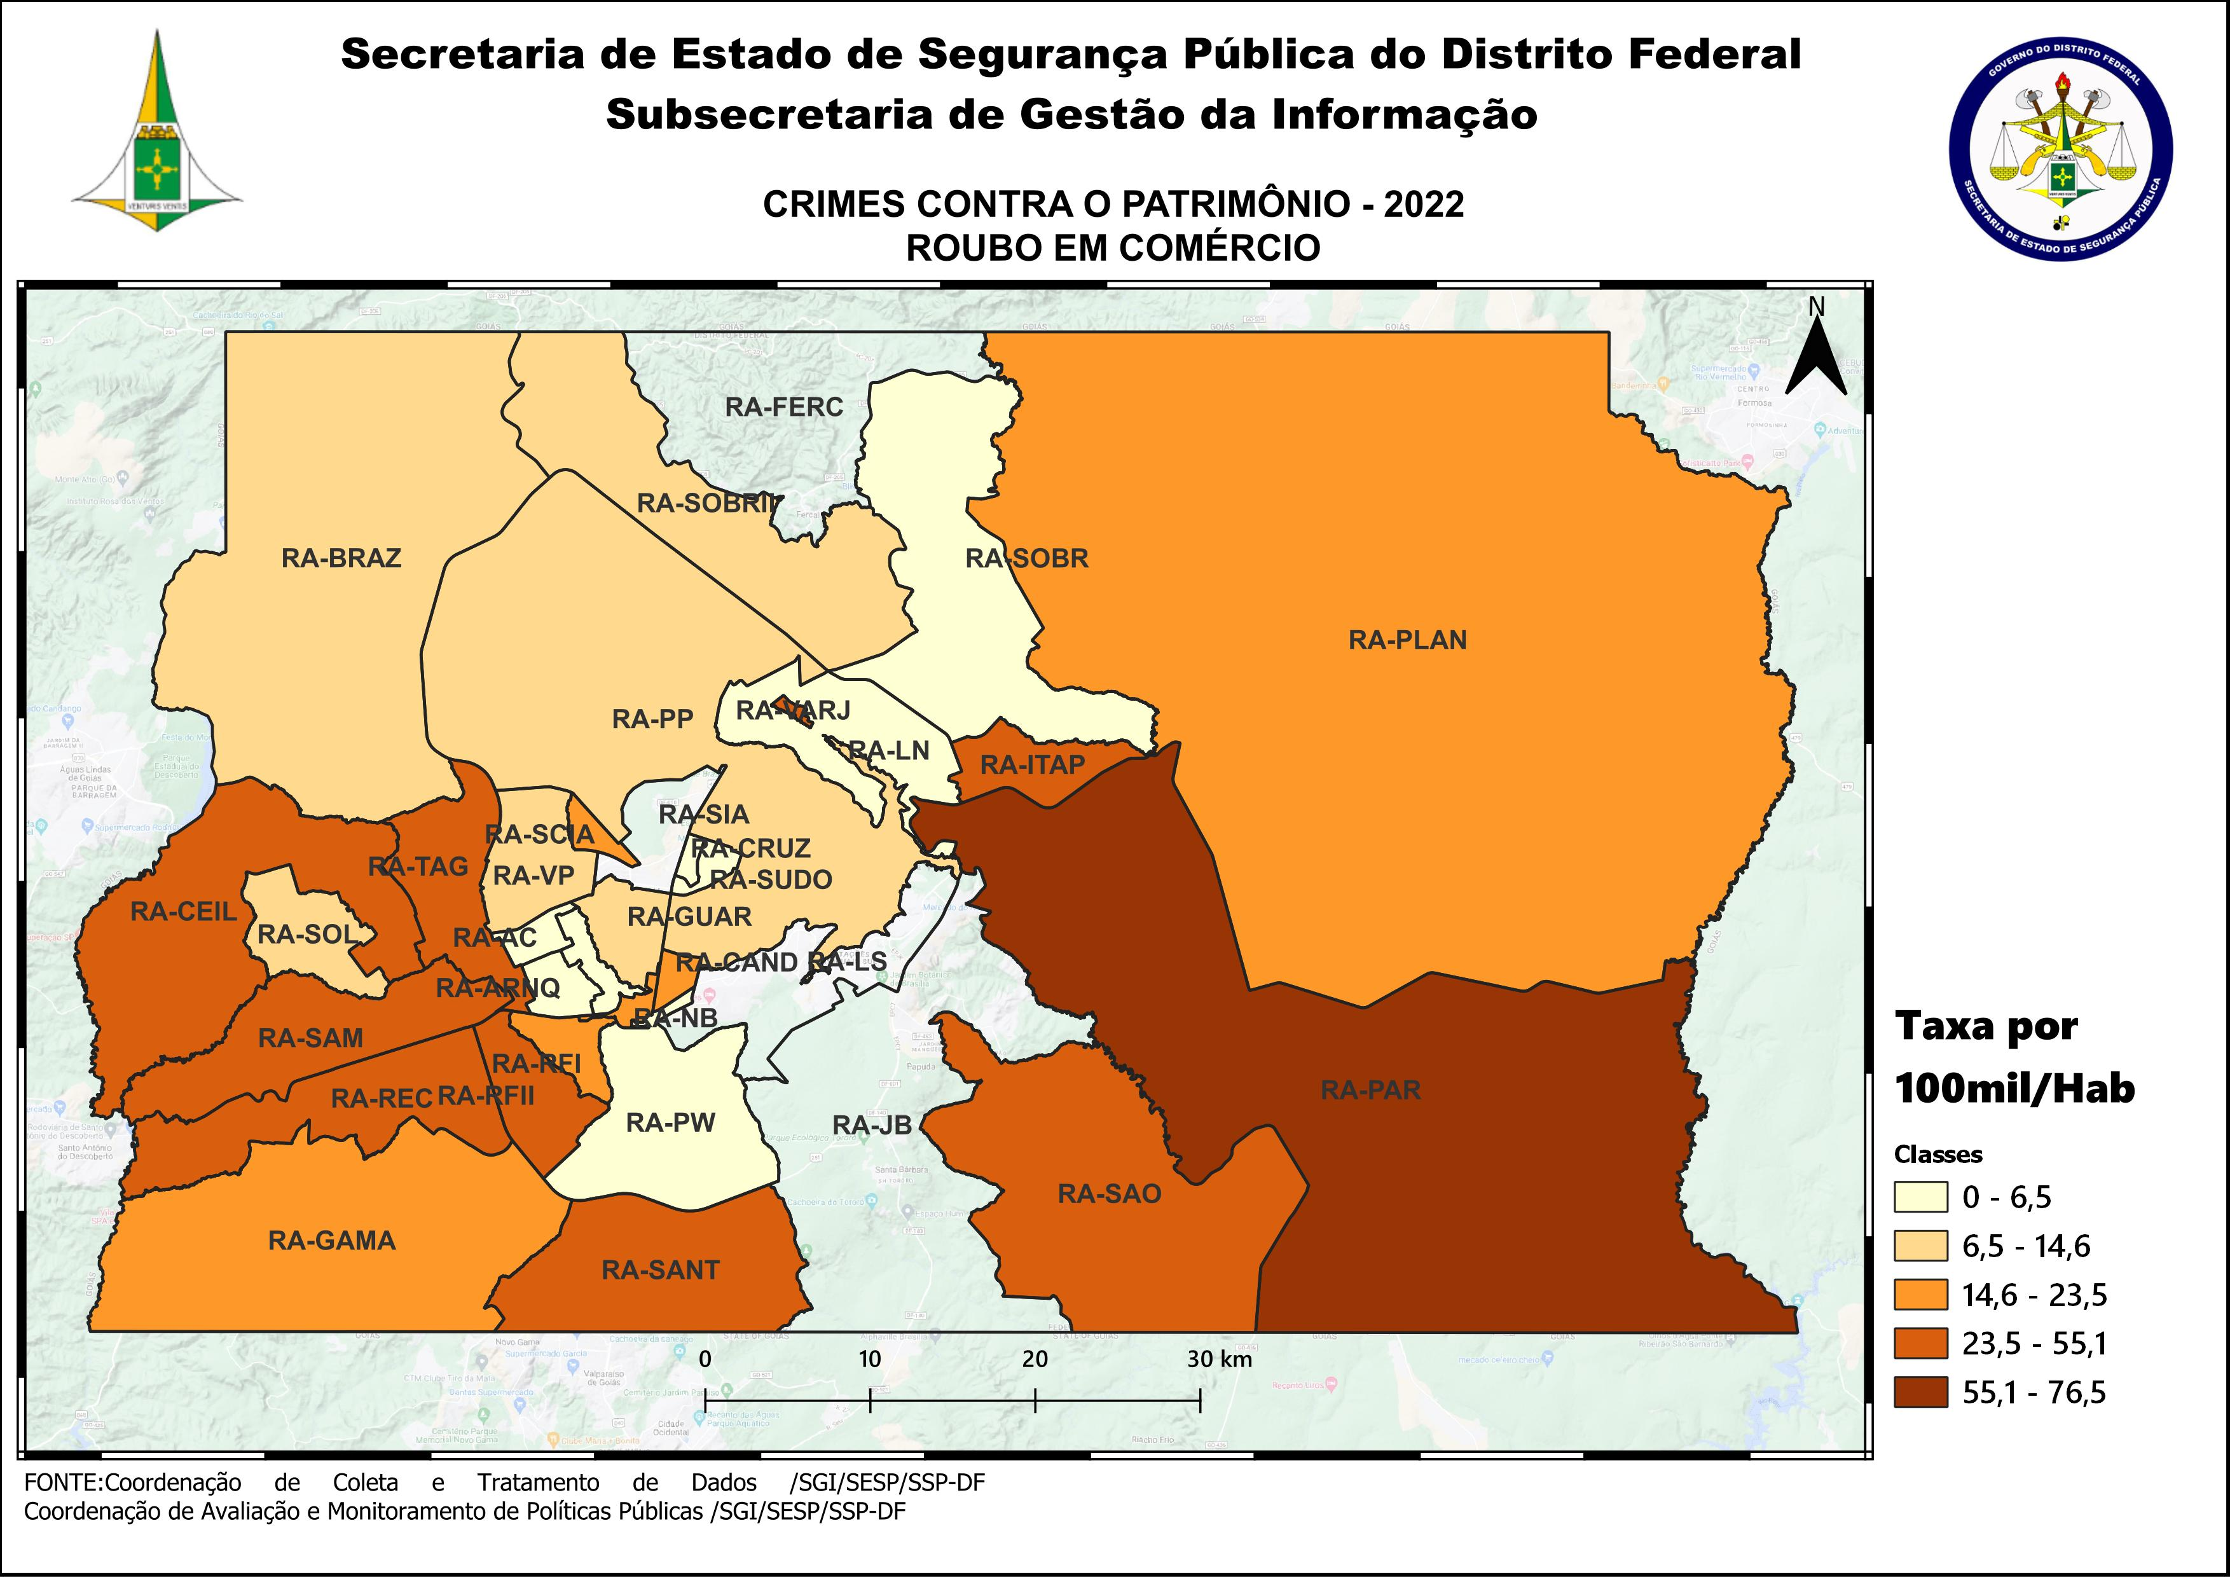
DSC_CIDADE_SEM_CEP | 2011 |  | 2012 |  | 2013 |  | 2014 |  | 2015
 | Registros de Ocorrências | Taxa 100 mil hab. | Registros de Ocorrências | Taxa 100 mil hab. | Registros de Ocorrências | Taxa 100 mil hab. | Registros de Ocorrências | Taxa 100 mil hab. | Registros de Ocorrências | Taxa 100 mil hab.
RA 01_BRASILIA | 183 | 87.2 | 185 | 86.8 | 186 | 85.9 | 144 | 66.1 | 139 | 63.4
RA 02_GAMA | 172 | 134.9 | 206 | 157.1 | 189 | 140.0 | 246 | 177.8 | 177 | 124.7
RA 03_TAGUATINGA | 293 | 148.1 | 304 | 148.3 | 277 | 130.1 | 285 | 131.8 | 213 | 97.0
RA 04_BRAZLANDIA | 17 | 34.4 | 30 | 59.7 | 56 | 109.5 | 45 | 87.0 | 57 | 109.0
RA 05_SOBRADINHO | 86 | 145.7 | 85 | 138.9 | 93 | 157.6 | 143 | 233.6 | 76 | 119.7
RA 06_PLANALTINA | 162 | 100.1 | 329 | 190.8 | 236 | 127.3 | 230 | 122.7 | 130 | 68.6
RA 07_PARANOA | 96 | 226.3 | 156 | 353.8 | 144 | 311.5 | 117 | 248.3 | 97 | 202.0
RA 08_NUCLEO BANDEIRANTE | 40 | 177.2 | 61 | 264.5 | 55 | 231.9 | 36 | 147.6 | 37 | 147.6
RA 09_CEILANDIA | 419 | 103.6 | 466 | 109.8 | 543 | 120.2 | 589 | 125.3 | 391 | 79.9
RA 10_GUARA | 93 | 86.3 | 61 | 54.1 | 103 | 85.9 | 89 | 70.6 | 79 | 59.5
RA 11_CRUZEIRO | 11 | 35.2 | 13 | 41.1 | 6 | 18.6 | 15 | 45.9 | 12 | 36.2
RA 12_SAMAMBAIA | 350 | 173.4 | 408 | 192.3 | 448 | 196.2 | 607 | 251.8 | 305 | 119.9
RA 13_SANTA MARIA | 127 | 106.3 | 219 | 181.4 | 221 | 180.1 | 271 | 218.7 | 141 | 112.7
RA 14_SAO SEBASTIAO | 110 | 141.4 | 141 | 165.2 | 232 | 234.6 | 176 | 176.8 | 119 | 118.8
RA 15_RECANTO DAS EMAS | 250 | 200.4 | 209 | 161.2 | 260 | 187.1 | 221 | 155.5 | 174 | 119.8
RA 16_LAGO SUL | 22 | 74.1 | 28 | 93.3 | 22 | 71.8 | 21 | 69.6 | 27 | 90.7
RA 17_RIACHO FUNDO | 36 | 102.1 | 44 | 122.1 | 31 | 82.4 | 34 | 87.6 | 30 | 74.8
RA 18_LAGO NORTE | 8 | 23.9 | 8 | 23.7 | 7 | 20.5 | 12 | 34.1 | 11 | 30.3
RA 19_CANDANGOLANDIA* | 7 |  | 25 |  | 39 |  | 35 |  | 34
RA 20_AGUAS CLARAS | 73 | 66.4 | 72 | 63.8 | 105 | 88.3 | 84 | 65.5 | 54 | 39.1
RA 21_RIACHO FUNDO 2 | 27 | 72.9 | 24 | 63.5 | 43 | 109.1 | 45 | 99.7 | 21 | 40.6
RA 22_SUDOESTE | 11 | 21.3 | 16 | 30.9 | 10 | 19.1 | 10 | 19.0 | 15 | 28.3
RA 23_VARJAO DO TORTO* | 1 |  | 3 |  | 2 |  | 2 |  | 1
RA 24_PARK WAY* | 2 |  | 1 |  | 1 |  |  |  | 4
RA 25_ESTRUTURAL | 42 | 130.6 | 75 | 227.1 | 42 | 119.7 | 72 | 194.6 | 108 | 276.8
RA 26_SOBRADINHO 2 | 26 | 27.6 | 61 | 64.1 | 67 | 68.7 | 76 | 76.7 | 53 | 52.6
RA 27_JARDIM BOTANICO | 3 | 12.6 | 7 | 28.8 | 2 | 7.9 | 5 | 19.0 | 1 | 3.7
RA 28_ITAPOA | 71 | 126.0 | 90 | 157.1 | 118 | 197.7 | 103 | 161.0 | 79 | 115.2
RA 29_SIA* | 13 |  | 17 |  | 7 |  | 27 |  | 25
RA 30_VICENTE PIRES | 32 | 47.2 | 38 | 55.0 | 36 | 49.7 | 33 | 45.5 | 34 | 46.8
RA 31_FERCAL* |  |  | 1 |  | 7 |  | 7 |  | 2
TOTAL DF | 2,783 | 106.6 | 3,383 | 127.7 | 3,588 | 128.6 | 3,780 | 132.5 | 2,646 | 90.8
Fonte: Banco Millenium - GEPAD/COOCOLETRA/SGI/SSPDF
* Taxa índice calculada apenas para as RA´s com população superior a 20.000 habitantes
DSC_CIDADE_SEM_CEP | 2016 |  | 2017
 | Registros de Ocorrências | Taxa 100 mil hab. | Registros de Ocorrências | Taxa 100 mil hab.
RA 01_BRASILIA | 112 | 50.8 | 101 | 45.6
RA 02_GAMA | 142 | 97.6 | 133 | 89.1
RA 03_TAGUATINGA | 268 | 120.1 | 174 | 76.7
RA 04_BRAZLANDIA | 37 | 70.0 | 49 | 91.6
RA 05_SOBRADINHO | 104 | 157.9 | 91 | 133.2
RA 06_PLANALTINA | 158 | 82.5 | 131 | 67.7
RA 07_PARANOA | 89 | 181.9 | 53 | 106.3
RA 08_NUCLEO BANDEIRANTE | 23 | 89.2 | 13 | 49.0
RA 09_CEILANDIA | 398 | 78.2 | 380 | 71.7
RA 10_GUARA | 70 | 50.2 | 61 | 41.5
RA 11_CRUZEIRO | 11 | 32.6 | 3 | 8.8
RA 12_SAMAMBAIA | 314 | 116.9 | 194 | 68.4
RA 13_SANTA MARIA | 207 | 163.9 | 106 | 83.1
RA 14_SAO SEBASTIAO | 189 | 187.5 | 120 | 118.3
RA 15_RECANTO DAS EMAS | 236 | 158.9 | 178 | 117.2
RA 16_LAGO SUL | 7 | 23.9 | 9 | 31.1
RA 17_RIACHO FUNDO | 24 | 58.0 | 20 | 46.8
RA 18_LAGO NORTE | 9 | 24.0 | 3 | 7.8
RA 19_CANDANGOLANDIA* | 19 |  | 7
RA 20_AGUAS CLARAS | 48 | 32.2 | 17 | 10.6
RA 21_RIACHO FUNDO 2 | 41 | 69.2 | 33 | 48.6
RA 22_SUDOESTE | 9 | 16.9 | 12 | 22.4
RA 23_VARJAO DO TORTO* | 2 |  | 6
RA 24_PARK WAY* | 3 |  | 1
RA 25_ESTRUTURAL | 57 | 138.6 | 41 | 94.5
RA 26_SOBRADINHO 2 | 67 | 65.4 | 63 | 60.5
RA 27_JARDIM BOTANICO | 9 | 31.6 | 3 | 10.1
RA 28_ITAPOA | 80 | 108.8 | 73 | 92.6
RA 29_SIA* | 13 |  | 10
RA 30_VICENTE PIRES | 20 | 27.4 | 48 | 65.7
RA 31_FERCAL* | 7 |  | 2
TOTAL DF | 2,773 | 93.0 | 2,135 | 70.0
Fonte: Banco Millenium - GEPAD/COOCOLETRA/SGI/SSPDF
* Taxa índice calculada apenas para as RA´s com população superior a 20.000 habitantes
DSC_CIDADE_SEM_CEP | 2018 |  | 2019 |  | 2020 |  | 2021 |  | 2022
 | Registros de Ocorrências | Taxa 100 mil hab. | Registros de Ocorrências | Taxa 100 mil hab. | Registros de Ocorrências | Taxa 100 mil hab. | Registros de Ocorrências | Taxa 100 mil hab. | Registros de Ocorrências | Taxa 100 mil hab.
RA 01_BRASILIA | 71 | 32.1 | 71 | 31.4 | 38 | 16.5 | 36 | 16.0 | 32 | 14.6
RA 02_GAMA | 113 | 85.3 | 93 | 67.4 | 61 | 42.5 | 37 | 26.9 | 29 | 22.1
RA 03_TAGUATINGA | 159 | 77.3 | 158 | 76.4 | 107 | 51.4 | 95 | 45.1 | 65 | 30.5
RA 04_BRAZLANDIA | 26 | 48.6 | 14 | 23.9 | 5 | 7.8 | 6 | 10.7 | 6 | 12.3
RA 05_SOBRADINHO | 53 | 88.2 | 44 | 67.3 | 19 | 26.7 | 14 | 19.1 | 3 | 4.0
RA 06_PLANALTINA | 120 | 67.6 | 74 | 39.7 | 47 | 24.0 | 32 | 17.2 | 39 | 22.0
RA 07_PARANOA | 52 | 79.3 | 64 | 91.5 | 54 | 72.3 | 43 | 61.6 | 50 | 76.5
RA 08_NUCLEO BANDEIRANTE | 14 | 59.3 | 8 | 33.6 | 10 | 41.6 | 19 | 78.9 | 4 | 16.6
RA 09_CEILANDIA | 282 | 81.7 | 210 | 60.2 | 180 | 51.0 | 177 | 50.5 | 101 | 29.0
RA 10_GUARA | 39 | 29.1 | 34 | 24.8 | 15 | 10.7 | 17 | 12.0 | 12 | 8.4
RA 11_CRUZEIRO | 4 | 12.9 | 1 | 3.2 | 3 | 9.7 | 3 | 9.7 | 2 | 6.5
RA 12_SAMAMBAIA | 182 | 78.1 | 124 | 51.9 | 84 | 34.3 | 74 | 29.9 | 65 | 26.0
RA 13_SANTA MARIA | 103 | 79.9 | 64 | 49.6 | 39 | 30.2 | 72 | 55.0 | 36 | 27.1
RA 14_SAO SEBASTIAO | 149 | 129.3 | 61 | 52.8 | 48 | 41.4 | 27 | 22.7 | 39 | 32.0
RA 15_RECANTO DAS EMAS | 105 | 80.7 | 106 | 80.8 | 18 | 13.6 | 50 | 37.4 | 36 | 26.7
RA 16_LAGO SUL | 8 | 26.9 | 3 | 10.0 | 1 | 3.3 | 1 | 3.3 | - | -
RA 17_RIACHO FUNDO | 13 | 31.4 | 10 | 23.5 | 19 | 43.4 | 10 | 22.5 | 9 | 19.9
RA 18_LAGO NORTE | 7 | 21.1 | 2 | 5.7 | 1 | 2.7 | 1 | 2.7 | 1 | 2.6
RA 19_CANDANGOLANDIA* | 9 | 54.6 | 7 | 42.6 | - | - | 11 | 67.3 | 3 | 18.4
RA 20_AGUAS CLARAS | 19 | 16.5 | 8 | 6.7 | 16 | 12.9 | 10 | 8.3 | 2 | 1.7
RA 21_RIACHO FUNDO 2 | 21 | 24.5 | 28 | 31.3 | 15 | 16.0 | 17 | 23.3 | 20 | 35.1
RA 22_SUDOESTE | 11 | 20.5 | 1 | 1.8 | 1 | 1.8 | 4 | 7.2 | 2 | 3.6
RA 23_VARJAO DO TORTO* | 7 | 79.5 | 1 | 11.3 | 2 | 22.7 | 1 | 11.2 | 5 | 55.1
RA 24_PARK WAY* | 1 | 4.9 | - | - | - | - | - | - | 1 | 4.3
RA 25_ESTRUTURAL | 42 | 118.2 | 38 | 105.1 | 12 | 32.6 | 23 | 61.3 | 9 | 23.5
RA 26_SOBRADINHO 2 | 43 | 50.2 | 14 | 17.1 | 18 | 23.0 | 26 | 33.0 | 9 | 11.3
RA 27_JARDIM BOTANICO | 5 | 18.9 | - | - | 4 | 6.9 | 2 | 3.8 | - | -
RA 28_ITAPOA | 42 | 67.5 | 83 | 130.8 | 34 | 52.5 | 31 | 47.4 | 22 | 33.3
RA 29_SIA* | 11 |  | 8 |  | 5 |  | 2 |  | -
RA 30_VICENTE PIRES | 16 | 24.1 | 14 | 20.0 | 7 | 9.5 | 21 | 26.7 | 10 | 11.9
RA 31_FERCAL* | 3 | 35.0 | 1 | 11.1 | 2 | 21.1 | - | - | - | -
RA 32_SOL NASCENTE/POR DO SOL | 42 | 47.8 | 17 | 19.0 | 26 | 28.5 | 19 | 20.4 | 13 | 13.6
RA 33_ARNIQUEIRA | 6 | 13.0 | 9 | 19.4 | 13 | 27.9 | 8 | 17.0 | 3 | 6.3
TOTAL DF | 1,778 | 59.8 | 1,370 | 45.4 | 904 | 29.6 | 889 | 28.7 | 628 | 20.0
Fonte: Banco Millenium - GEPAD/COOCOLETRA/SGI/SSPDF
* Taxa índice calculada apenas para as RA´s com população superior a 20.000 habitantes

